Sheet1
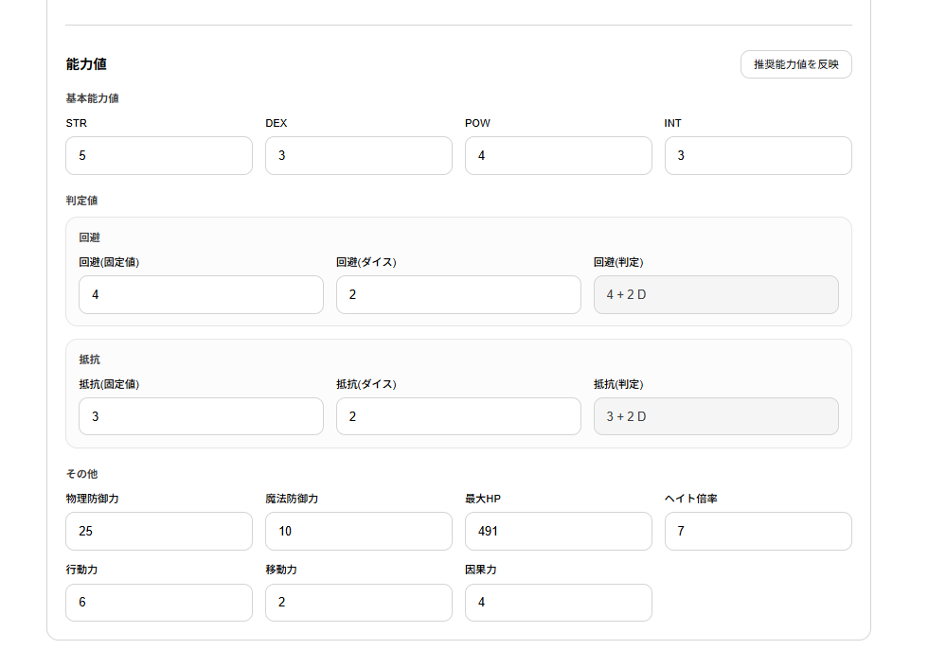
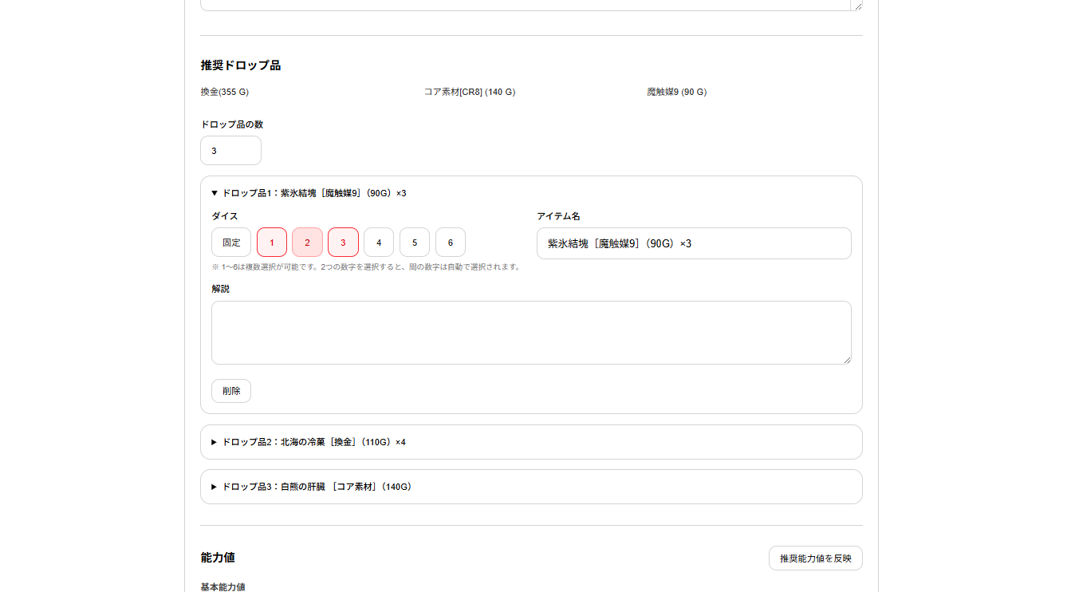
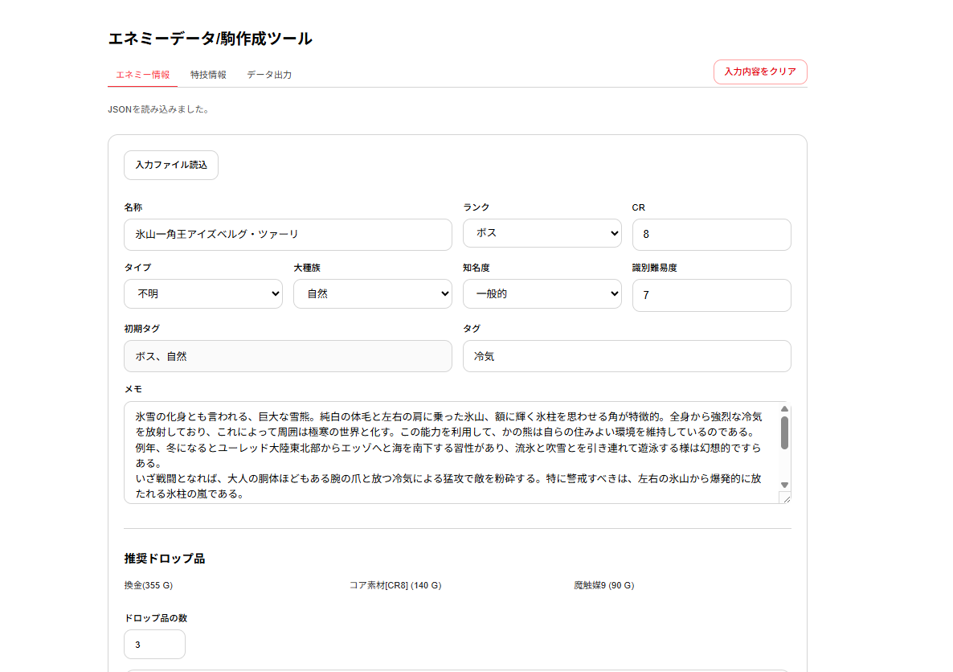
①タブの切り替え
②入力ファイルの読み込み
③入力内容をクリア
④エネミー
情報入力欄
⑤ドロップ
入力欄
⑥エネミー
能力値欄

④エネミー
情報入力欄

①タブの切り替え
②入力ファイルの読み込み
③入力内容をクリア

⑥エネミー
能力値欄
⑤ドロップ
入力欄

